List0
Příloha komplexní úlohy



 | Národní pedagogický institut České republiky
 | Projekt Modernizace odborného vzdělávání (MOV)
 | Senovážné nám. 872/25, 110 00 Praha 1
 | www.projektmov.cz

List1
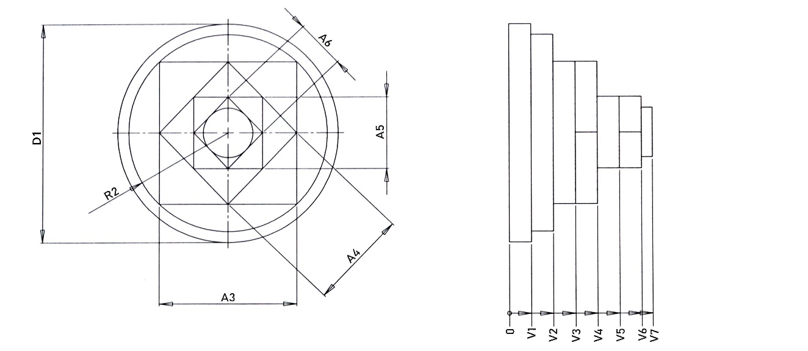
Objem výrobku
D1 | 50 | A5 | 16.25
V1 | 5 | V5 | 5
Objem 1 | 9817.48 | Objem 5 | 1320.31
R2 | 22.5 | A6 | 11.26
V2 | 5 | V6 | 5
Objem 2 | 7952.16 | Objem 6 | 633.94
A3 | 31.14 | A6 | 5.63
V3 | 5 | V7 | 2.5
Objem 3 | 4848.50 | Objem 7 | 248.95
A4 | 22.5 | Celkový objem výrobku
V4 | 5
Objem 4 | 2531.3 | 27352.58

Parametry polotovaru |  |  | Rozměry tyče
Průměr | 50 |  | Průměr | 50
Výška | 32.5 |  | Délka | 2000
Přídavek | 4 |  | Počet ks z 1 tyče | 54
Výška + přídavek | 36.5
Objem | 71667.58
 |  |  | Celkový odpad z 1 ks tyče
Odpad (1ks) | 44315.003593 |  | 2449951.5609

